Баг репорт
ID | Заголовок | Описание + Окружение | Шаги воспроизведения | ФР | ОР | Вложения | Серьёзность | Приоритет | Комментарий
BG-1 | Не доступен перевод в заданную валюту на вкладке "Валюта" при попытке ввода корректных значений сумм | При вводе суммы перевода из одной валюты в другую, не происходит пересчет в требуемую. Не задан текущий курс валют. Chrome Version 114.0.5735.90 (Official Build) (64-bit) | 1 Вкладка ВАЛЮТА 2 Простой режим 3 Сумма списания 4 Набрать сумму цифрами | Не происходит пересчет валют | Сумма конвертируется в заданную валюту | 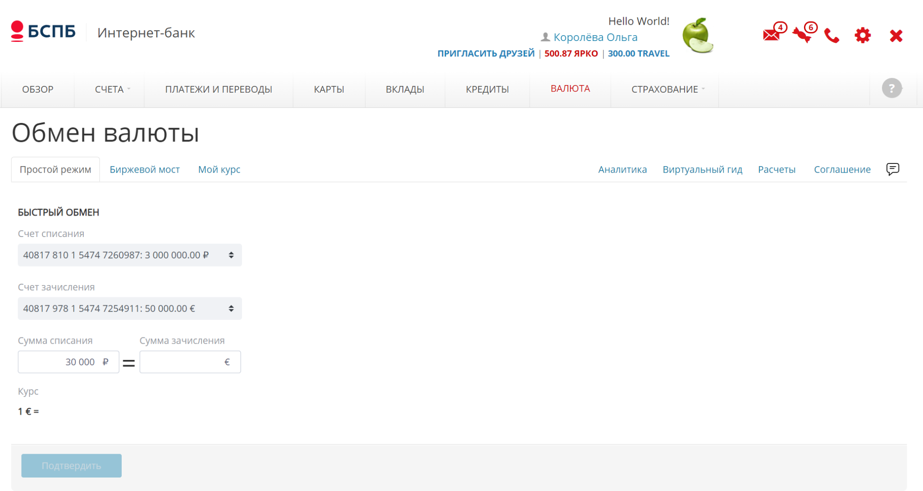 | Средняя | Medium | Описание в ТС-2
BG-2 | При Переключение языка сайта на английский на главной странице пользователя - информация отображается на двух языках (русский и английский) | Chrome Version 114.0.5735.90 (Official Build) (64-bit) | 1 Прокрутить вниз страницы 2 Найти поле переключение языка 3 Щелкнуть ENG | Не весь текст переведен на английский язык | Все корректно отображено на английском языке | 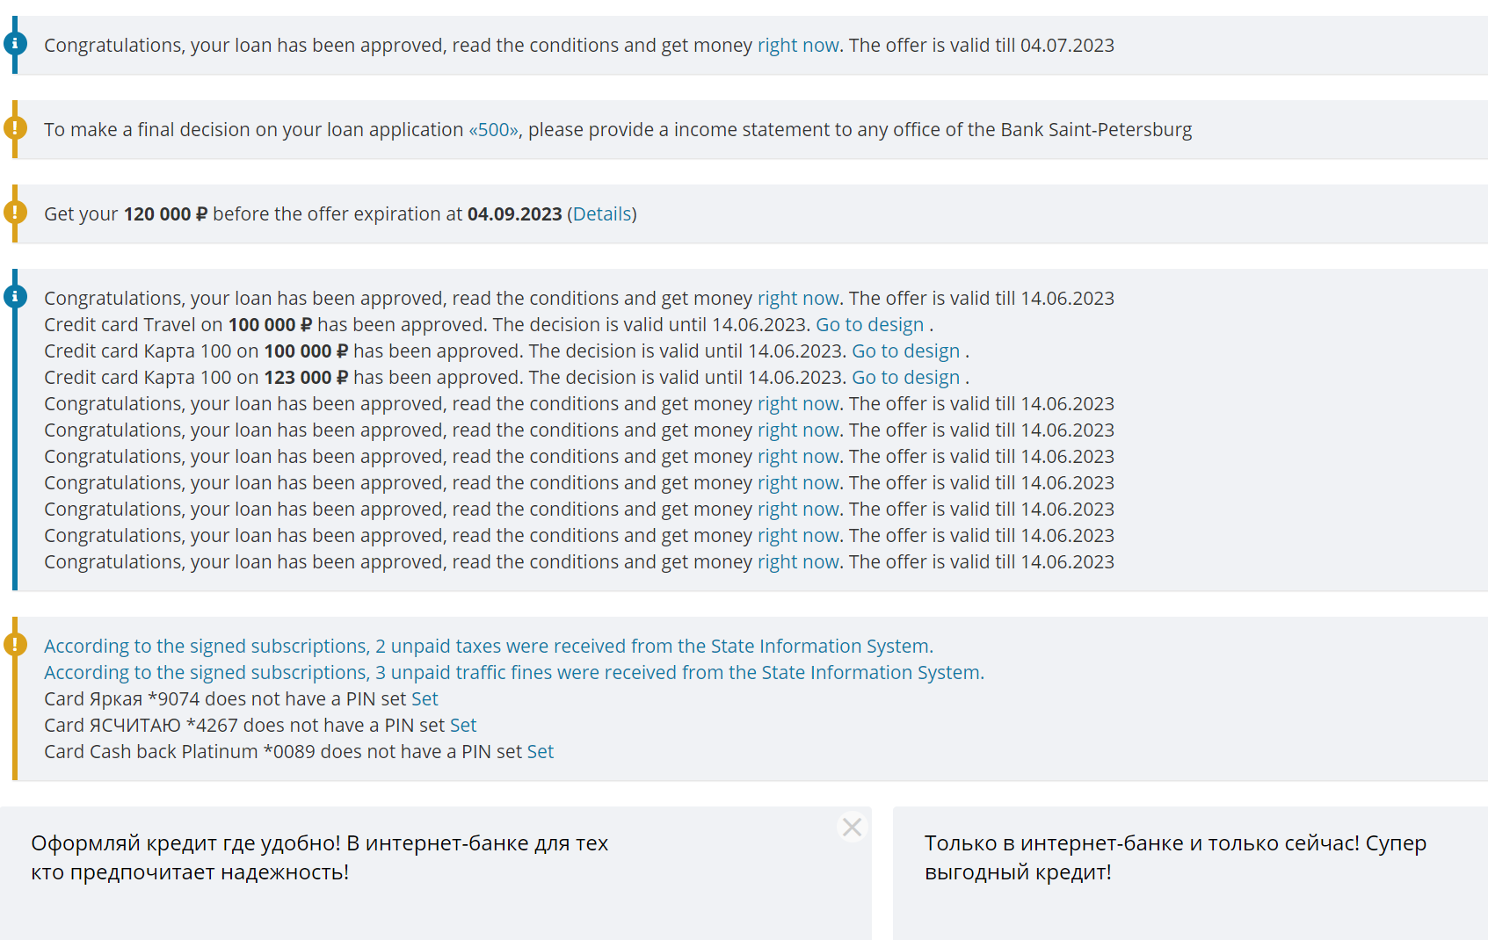 | Средняя | Medium | Описание в ТС-11
BG-3 | При Переключение языка сайта на русский на главной странице пользователя- информация отображается на двух языках (русский и английский) | Chrome Version 114.0.5735.90 (Official Build) (64-bit) | 1 Прокрутить вниз страницы 2 Найти поле переключение языка 3 Щелкнуть RUS | Не весь текст переведен на русский язык | Все корректно отображено на русском языке | 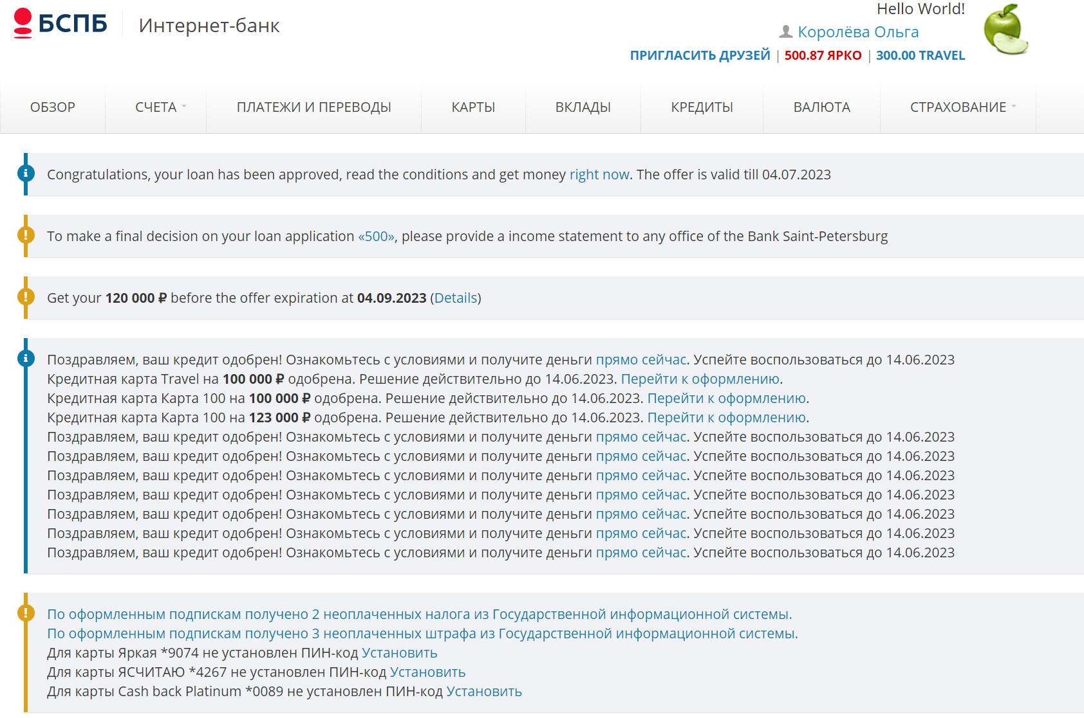 | Средняя | Medium | Описание в ТС-12
BG-4 | При переключения языка на русский в меню "переписка с банком" часть сообщений отображена на английском языке | Chrome Version 114.0.5735.90 (Official Build) (64-bit) | 1 Зайти в меню "Переписка с банком" 2 Прокрутить вниз страницы 3 Найти поле переключение языка 4 Щелкнуть RUS | Не весь текст переведен на русский язык | Все корректно отображено на русском языке | 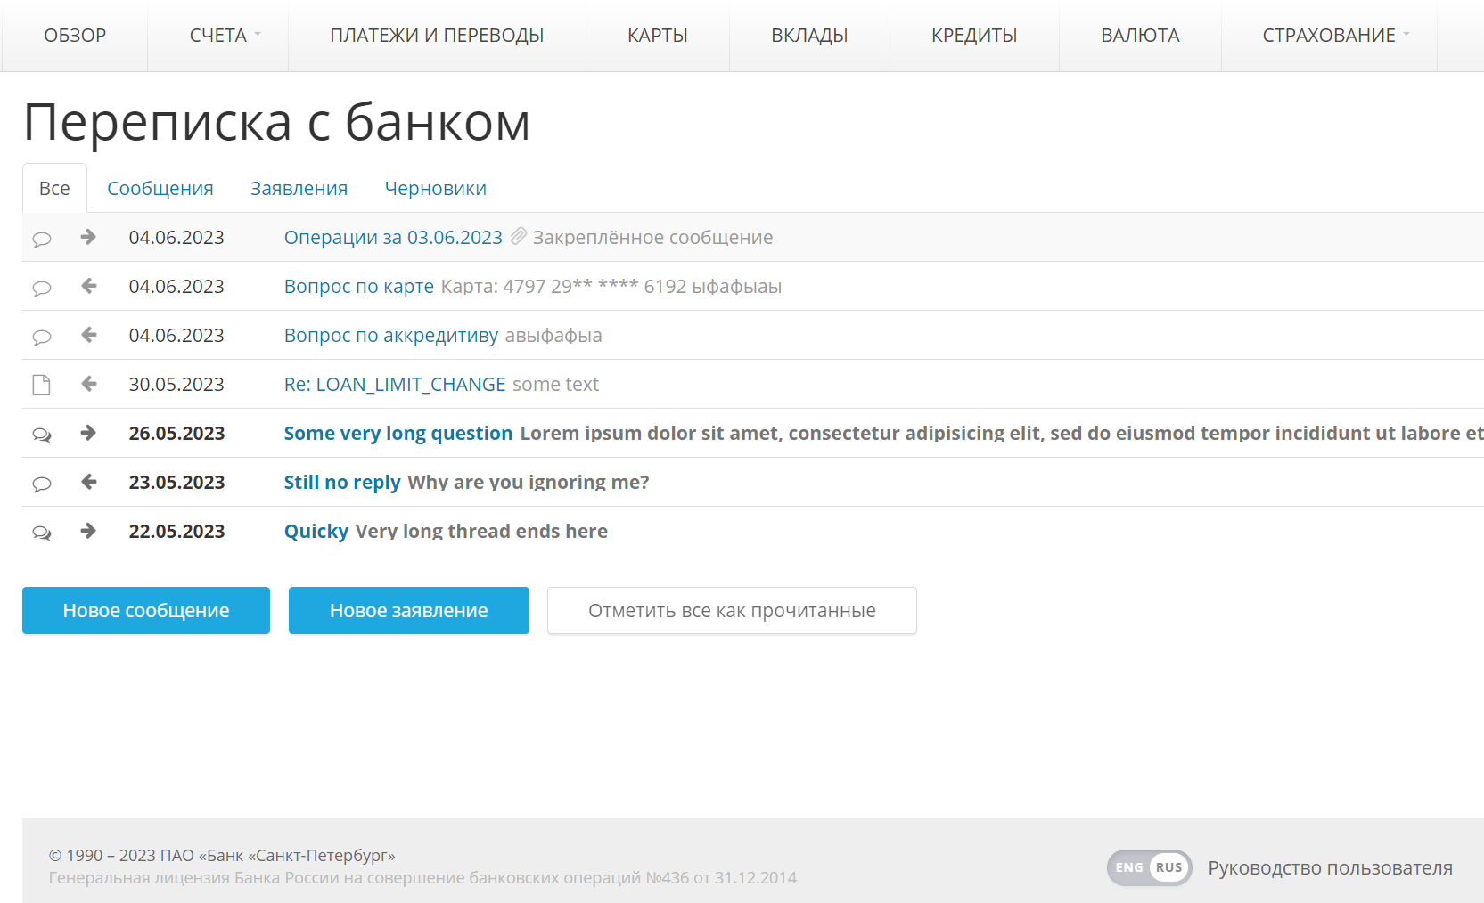 | Средняя | Medium | Описание в ТС-13
BG-5 | При переключения языка на английский в меню "переписка с банком" часть сообщений отображена на русском языке | Chrome Version 114.0.5735.90 (Official Build) (64-bit) | 1 Зайти в меню "Переписка с банком" 2 Прокрутить вниз страницы 3 Найти поле переключение языка 4 Щелкнуть ENG | Не весь текст переведен на английский язык | Все корректно отображено на английском языке | 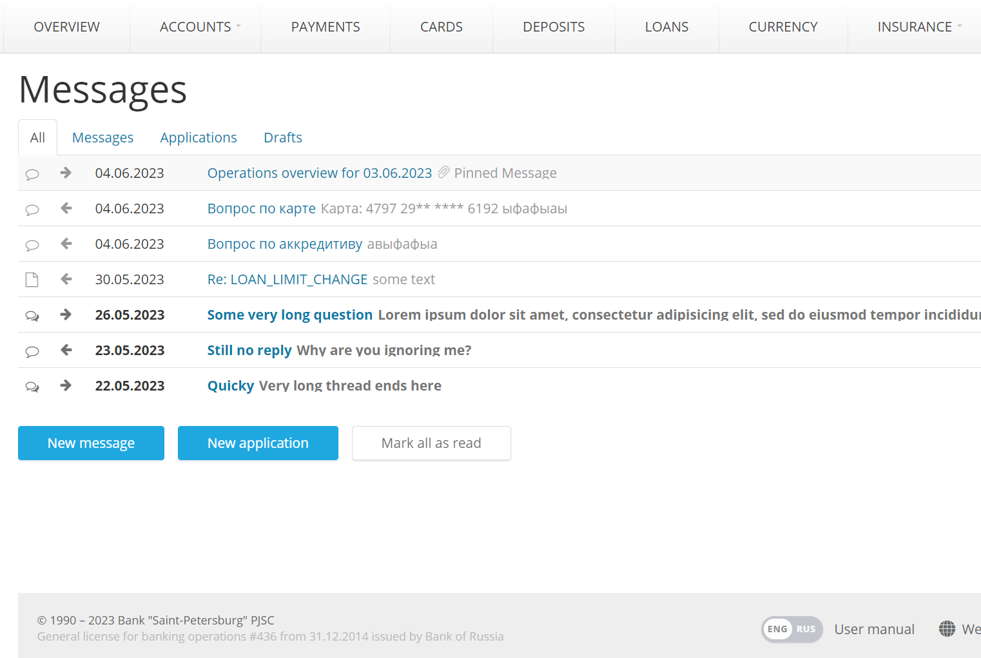 | Средняя | Medium | Описание в ТС-14

